Impreso de Licencias

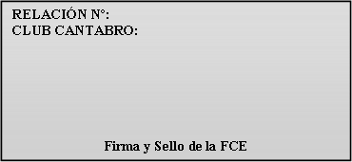
L-000/17

Fecha: 01-01-2017

 |  |  |  | Año 2020

CLUB O ENTIDAD:
DOMICILIO CLUB:
C.P. |  | POBLACION:
FECHA:

A: España, Pirineo francés y Andorra B: Europa y Marruecos B1 : Todo el Mundo
 |  | Termina de rellenar la Cabecera

 |  |  |  |  |  | Firma y sello del club

DNI/NIF | NOMBRE | APELLIDOS | FECHA NAC. | SEXO (H/M) | DIRECCION | C.P. | POBLACION | LICENCIA |  |  |  |  |  | E-mail
 |  |  |  |  |  |  |  | BASICA |  |  | PLUS
 |  |  |  |  |  |  |  | A | B | B1 | A | B | B1

CATEGORIAS DE LICENCIAS (Se pondrán las siguientes abreviaturas):
INF = INFANTILES (hasta 13 años) JUV = JUVENILES (de 14 a 17 años) MAY = MAYORES (de 18 en adelante)

FEDERACIÓN CANTABRA DE ESPELEOLOGÍA

DNI/NIF | NOMBRE | APELLIDOS | FECHA NAC. | SEXO (H/M) | DIRECCION | C.P. | POBLACION | LICENCIA |  |  |  |  |  | E-mail
 |  |  |  |  |  |  |  | BASICA |  |  | PLUS
 |  |  |  |  |  |  |  | A | B | B1 | A | B | B1

